Sheet1
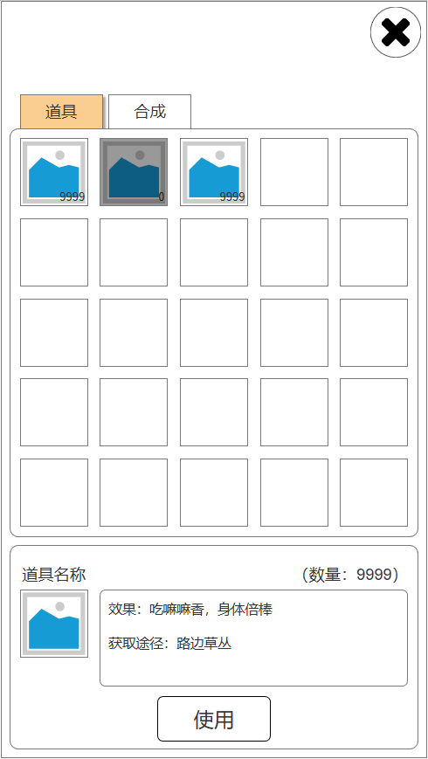
背包

1 | 设计目的

 | 展示玩家获取的道具，便于玩家快速使用道具

2 | 设计思路

 | 通过排序规则，自动整理背包，便于玩家快速使用道具

3 | 功能规则

 | 3.1 | 道具排序

 |  | 首先判断道具是否可使用，可使用的排前面，根据道具ID升序排序，然后同类型道具，根据道具价值，升序排列。

 | 3.2 | 显示规则

 |  | 背包格子默认显示25个空格。
 |  | 当道具超过25格时，增加一行空闲格位（5个），用于显示新增道具。
 |  | 单个道具数量为0时置灰，但不立即从背包内移除，仍可被选中。
 |  | 空闲格子无法被选中。

4 | 背包界面

 |  | 序号 | 名称 | 操作说明 | 显示说明 | 修改备注

